Feuil1
Fiche d'investigation de fonctionnalités
Fonctionnalité: Recherche | Fonctionnalité #1
Problématique: Afin d'améliorer le comfort d'utilisation, nous recherchons une fonction de recherche la plus rapide possible

Option 1: Fusion des catégories dans lesquelles faire la recherche. Dans cette option, nous créons une variable pour chaque recette qui va inclure le contenu des champs Titre, Ingrédients et Recette, avant de lancer une recherche sur cette variable pour chaque tag.
Avantages - Le code est simple à comprendre et maintenir. - Le code devrait être plus performant en utilisant moins de variables | Inconvénients - Le comportement de la recherche est identique pour Titres, Ingredients et Recette, et ne peut pas être dissocié.
Nombre de caractères minimum à renseigner pour lancer la recherche: 3 Nombre maximum de critères de recherche: illimité.

Option 2: Utilisation de boucles pour rechercher séparément chaque catégorie. Dans cette option, nous traitons séparément les champs Titre, Ingrédients et Recette, et lançons pour chaqu'un d'eux une recherche pour chaque tag.
Avantages - La boucle va s'intérrompre dès qu'une correspondance est trouvée, potnetiellement assurant de meilleures performances. - Les recherche dans Titre, Ingrédients et Recette étant faites séparément, il est possible de modifier le code pour avoir différents comportements | Inconvénients - La logique du code est un peu plus complexe avec une boucle dans une boucle.
Nombre de caractères minimum à renseigner pour lancer la recherche: 3 Nombre maximum de critères de recherche: illimité.

Solution retenue: Le test de performances ci-dessous a démontré que le code de l'option "Fusions de catégories" est plus performant, même si le gain est de seulement 1.1%. Compte tenu de la nature du site et de l'improbabilité qu'il soit un jour nécessaire de modifier le comportement de la recherche, il s'agit de l'option que nous avons retenu.
Annexes
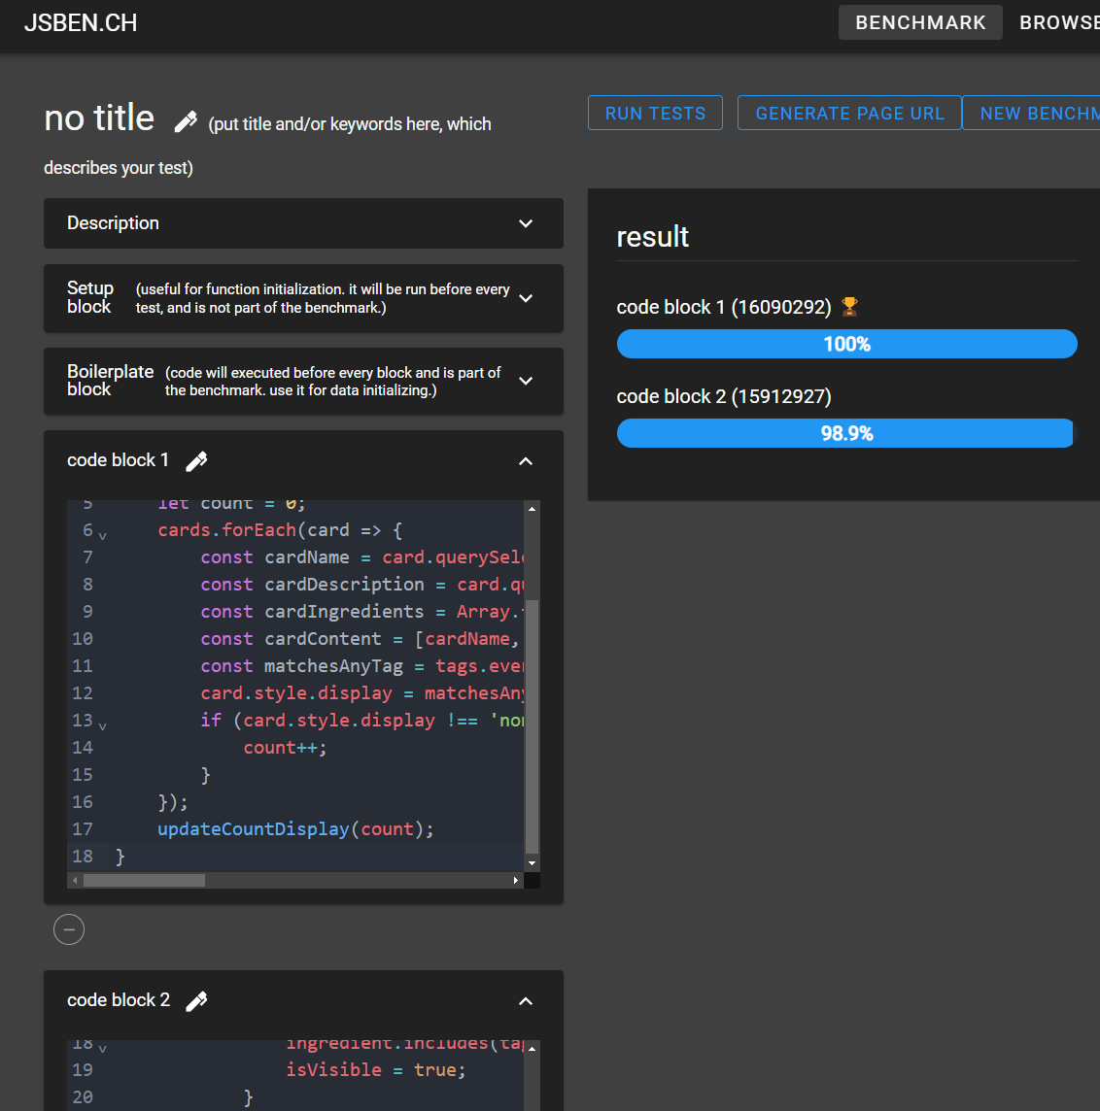

Option 1:
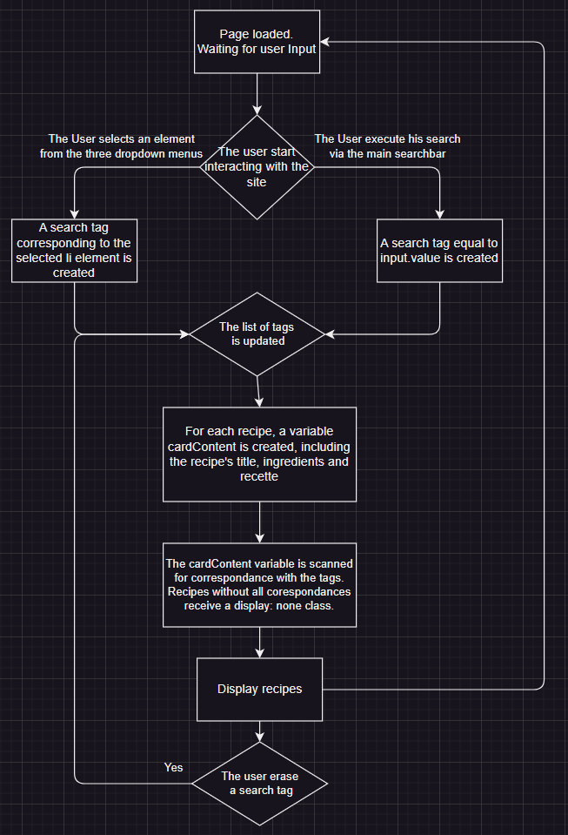

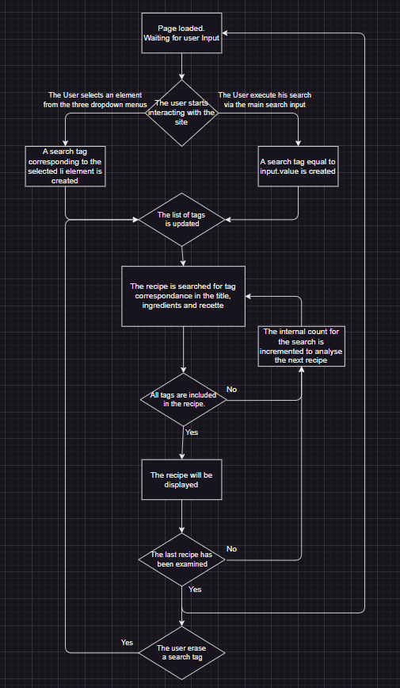
Option 2:

